栃木会場
関東ブロック 栃木会場 案内

 |  |  | 会場名： | とちぎ福祉プラザ 402会議室
会 場 |  |  | 住所： | 栃木県宇都宮市若草１丁目１０番６号

開催日時 |  | 2026年2月24日（火）13:30～15:30

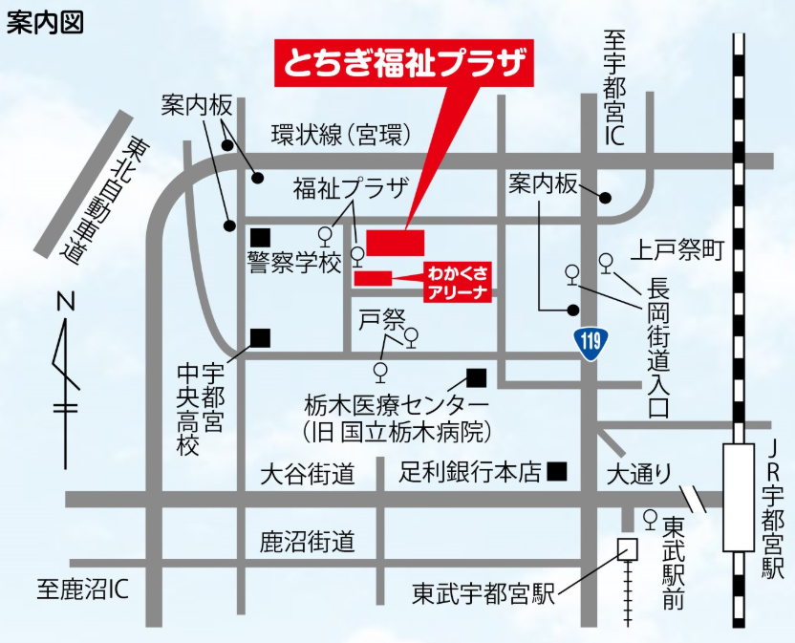

 | 来館者専用駐車場が３８０台程度あります。
 | また、身体障がい者専用駐車スペースやおもいやり駐車スペースもご用意してあります。
 | なお、平日は８時～2１時、日曜日は８時～１７時でご利用いただけます。
 | 駐車場台数には限りがありますので、相乗りや公共交通機関のご利用をお願いします。
 | また、当プラザ利用者以外の駐車は御遠慮ください。

